상품제안서
25절 프로 인스프링 다이어리 | 상품코드: F13648

 |  |  |  |  |  |  | 02-412-0044 | www.easy1.co.kr
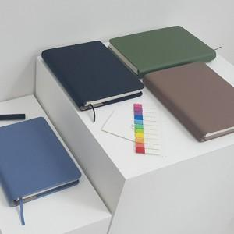 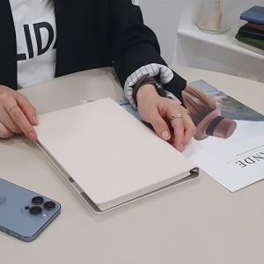 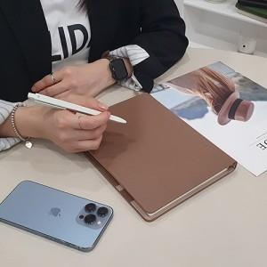

【상세/제작정보】 | 기본 내지는 노트식입니다.

【인쇄/포장옵션】 | 불박 / OPP(비닐)

【공급단가】 | 수량 | 200~ | 300~ | 500~ | 1,000~ | 2,000~
*VAT별도 | 단가 | 8,230원 | 7,930원 | 7,620원 | 7,320원 | 7,130원

【상품 URL】 | http://www.easy1.co.kr/src/goods_detail.php?gdno=13648

